１ 位置、土地及び気候
５．台風（令和３年）
台風 | 台風が最も 接近した月日 | 中心気圧 | 最 大 風 速 |  |  | 最大瞬間 風速 （m/s） | 総降水量（㎜）
 |  | （hpa） | 風速（m/s） | 風向 | 起時
台風第14号 | 9月17日～18日 | 990 | 15.5 | 南 | 17日 17時40分 | 25.5 | 13.5
 | 台風の経路概略 |  |  |  |  | 九州地方の主な被害
台風第１４号
 |  |  |  |  |  | 人的被害： 負傷者２名 (柳川市１、八女市１）
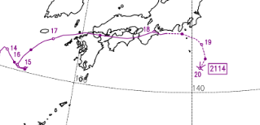

 |  |  |  |  |  | 家屋被害：なし

 |  |  |  |  |  | 資料：福岡管区気象台

（注）最大風速、最大瞬間風速、総降水量は、福岡管区気象台（久留米市地点）の観測値を用いた。

